成本核算
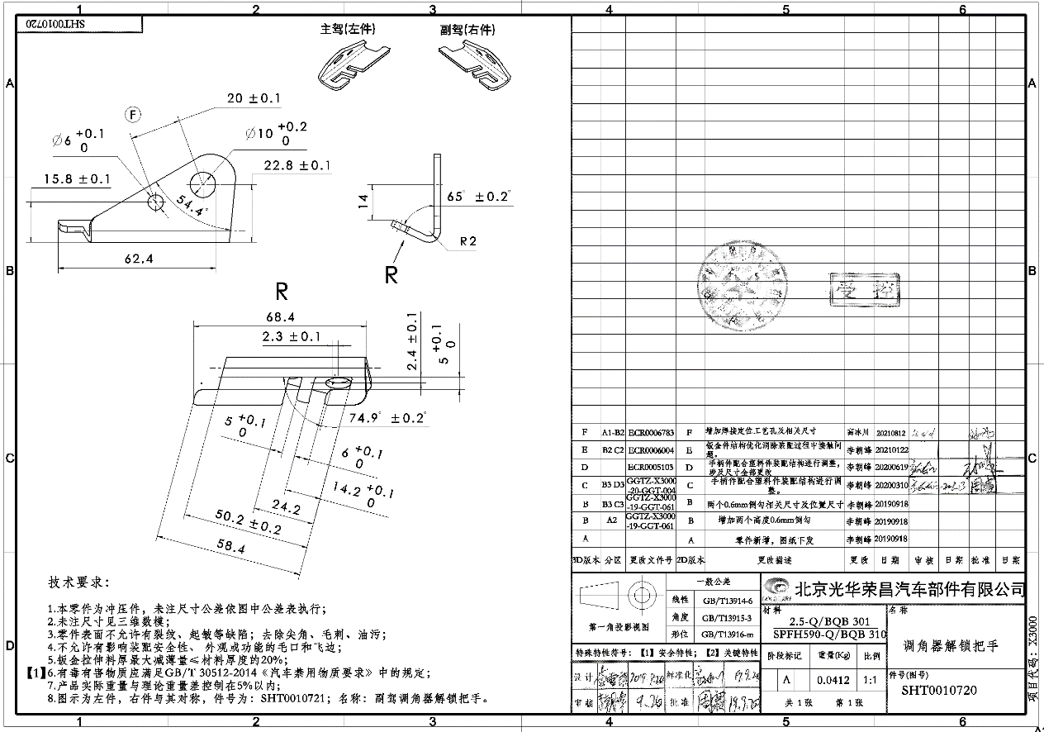
序 | QAD编码 | 物料代码 | 总成名称 | 名称 | 材质 | 数量 | 下料尺寸 |  |  | 重量 |  |  | 含税单价 |  | 材料费 | 加工成本 |  |  |  |  |  |  | 含税合计 | 未税价 | 材料利用率 | 材料利用率复核价（未税） | 照片
号 |  |  |  |  |  |  | 长mm | 宽mm | 厚mm | 毛重 | 净重 | 废铁 | 材料 | 废铁 |  | 工序 | 吨位 | 模具性质 | 工序数 | 工序费 | 出件数 | 合计
1 | SHT0010720 |  | M3000-S调角器解锁把手-左 | M3000-S调角器解锁把手-左 | SPFH590 | 1 | 70 | 62 | 2.5 | 0.0852 | 0.044 | 0.0412 | 6.9 | 3.4 | 0.4477 | 落料冲孔 | 63T | 通用 | 1 | 0.04 | 1.00 | 0.04 | 0.621 | 0.550 | 52%
 |  |  |  |  |  |  |  |  |  |  |  |  |  |  |  | 成型 | 40T | 通用 | 1 | 0.03 | 1.00 | 0.03
 |  |  |  |  |  |  |  |  |  |  |  |  |  |  |  |  |  |  |  |  | 1.00 | 0.00
 |  |  |  |  |  |  |  |  |  |  |  |  |  |  |  |  |  |  |  |  | 1.00 | 0.00
 |  |  |  | 合计 |  |  |  |  |  |  |  |  |  |  | 0.4477 |  |  |  |  |  |  | 0.07
2 | SHT0010721 |  | M3000-S调角器解锁把手-右 | M3000-S调角器解锁把手-右 | SPFH590 | 1 | 70 | 62 | 2.5 | 0.0852 | 0.044 | 0.0412 | 6.9 | 3.4 | 0.4477 | 落料冲孔 | 63T | 通用 | 1 | 0.04 | 1.00 | 0.04 | 0.621 | 0.550 | 52% |  | 与SHT0010721对称
 |  |  |  |  |  |  |  |  |  |  |  |  |  |  |  | 成型 | 40T | 通用 | 1 | 0.03 | 1.00 | 0.03
 |  |  |  |  |  |  |  |  |  |  |  |  |  |  |  |  |  |  |  |  | 1.00 | 0.00
 |  |  |  |  |  |  |  |  |  |  |  |  |  |  |  |  |  |  |  |  | 1.00 | 0.00
 |  |  |  | 合计 |  |  |  |  |  |  |  |  |  |  | 0.4477 |  |  |  |  |  |  | 0.07
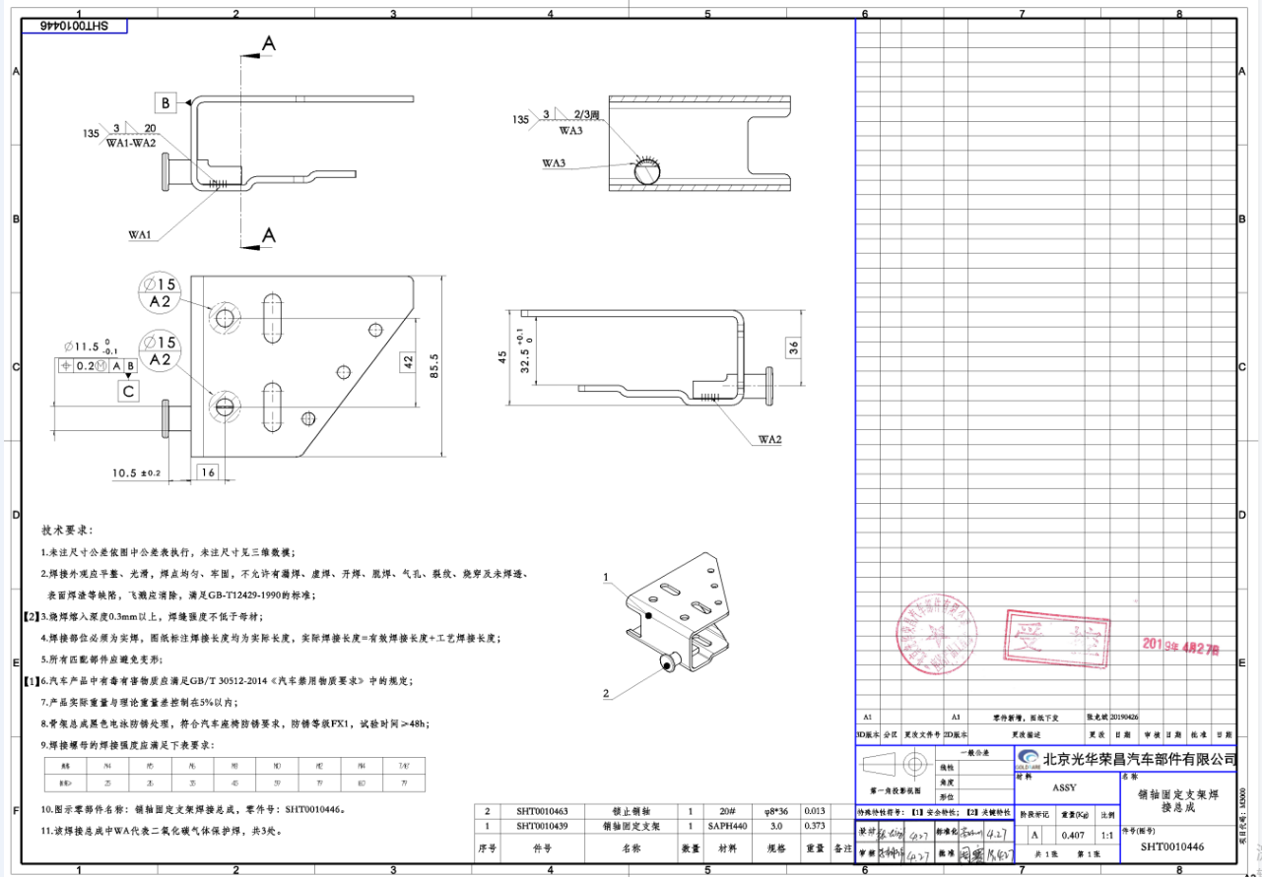
3 | SHT0010446 |  | 销轴固定支架焊接总成 | SHT0010439销轴固定支架 | SAPH440 | 1 | 231 | 91 | 3 | 0.4950 | 0.263 | 0.2320 | 6.8 | 3.4 | 2.5774 | 落料 | 160T | 独用 | 1 | 0.10 | 1.00 | 0.10 | 4.377 | 3.873 | 53%
 |  |  |  | SHT0010463锁止销轴-委外 |  | 1 |  |  |  |  | 0.013 |  | 0.6 |  | 0.6000 | 成型1 | 100T | 独用 | 1 | 0.07 | 1.00 | 0.07
 |  |  |  |  |  |  |  |  |  |  |  |  |  |  |  | 成型2 | 80T | 独用 | 1 | 0.05 | 1.00 | 0.05
 |  |  |  |  |  |  |  |  |  |  |  |  |  |  |  | 焊接-委外 |  |  | 1 | 0.25 | 1.00 | 0.25
 |  |  |  | 合计 |  |  |  |  |  |  |  |  |  |  | 3.1774 |  |  |  |  |  |  | 0.47
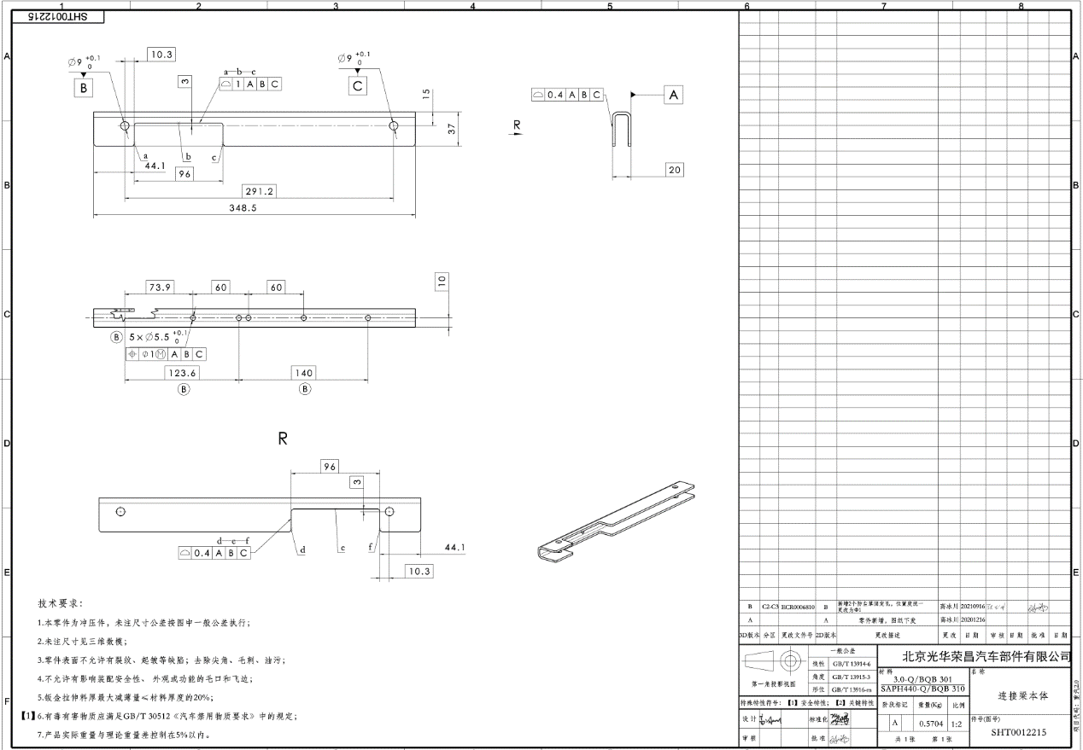
4 | SHT0012215 |  | T5连接梁本体 | T5连接梁本体 | SAPH440 | 1 | 354 | 96 | 3 | 0.8003 | 0.554 | 0.2463 | 6.8 | 3.4 | 4.6047 | 落料 | 125T | 独用 | 1 | 0.08 | 1.00 | 0.08 | 5.754 | 5.092 | 69%
 |  |  |  |  |  |  |  |  |  |  |  |  |  |  |  | 成型 | 125T | 独用 | 1 | 0.08 | 1.00 | 0.08
 |  |  |  |  |  |  |  |  |  |  |  |  |  |  |  | 冲孔 | 25T | 独用 | 1 | 0.03 | 1.00 | 0.03

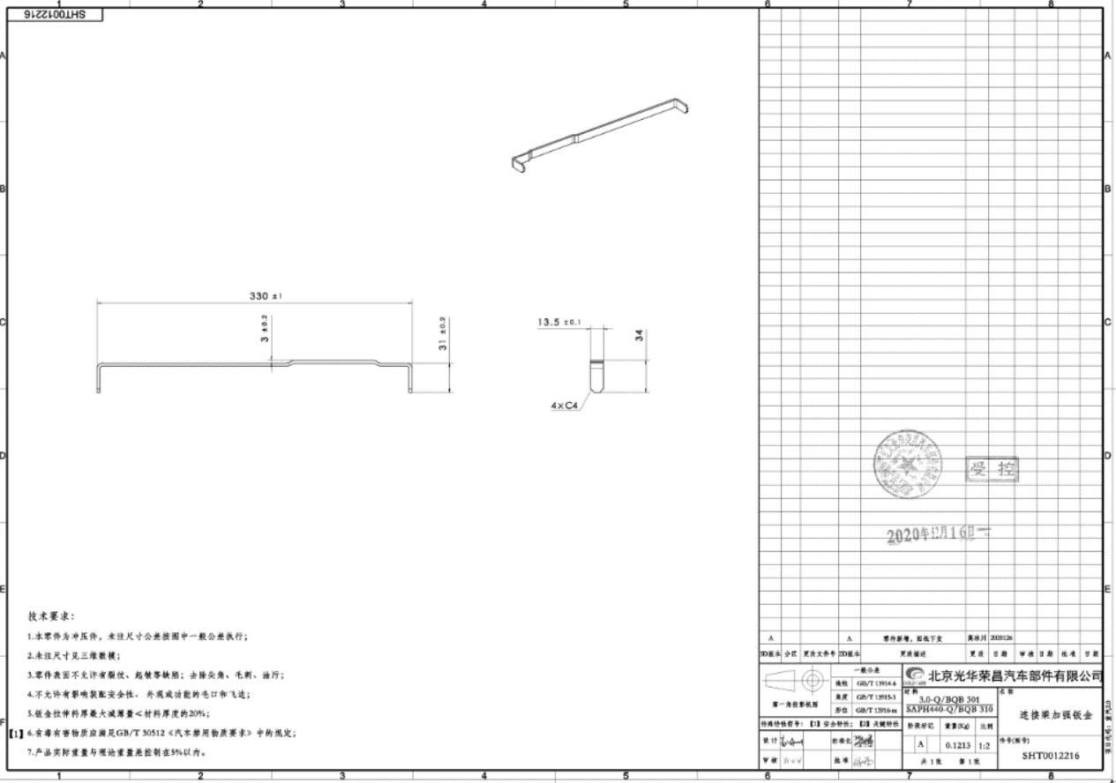
 |  |  |  | 合计 |  |  |  |  |  |  |  |  |  |  | 4.6047 |  |  |  |  |  |  | 0.19
5 | SHT0012216 |  | T5连接梁加强钣金 | T5连接梁加强钣金 | SAPH440 3.0 | 1 | 394 | 25 | 3 | 0.2320 | 0.115 | 0.1170 | 6.8 | 3.4 | 1.1797 | 落料 | 125T | 独用 | 1 | 0.08 | 1.00 | 0.08 | 1.542 | 1.364 | 50%
 |  |  |  |  |  |  |  |  |  |  |  |  |  |  |  | 成型 | 80T | 独用 | 1 | 0.05 | 2.00 | 0.03

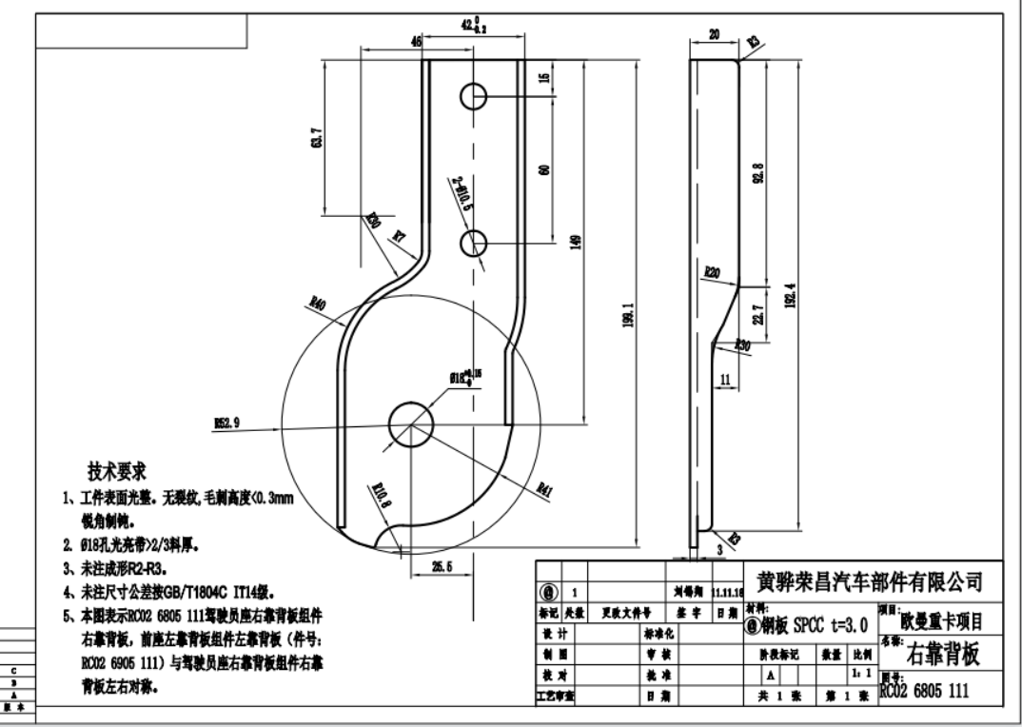
 |  |  |  | 合计 |  |  |  |  |  |  |  |  |  |  | 1.1797 |  |  |  |  |  |  | 0.11
6 | SHT0012362 |  | T5右副靠背板分总成(万昌未总成供货，仍按单件靠背板供货) | SHT0012362驾驶员调角器右靠背板 | SPCC | 1 | 204 | 106 | 3 | 0.5092 | 0.318 | 0.1912 | 6 | 3.4 | 2.4052 | 落料冲孔 | 125T | 通用 | 1 | 0.08 | 1.00 | 0.08 | 3.030 | 2.682 | 62%
 |  |  |  | BAS0000035右靠背板衬套 |  | 1 |  |  |  |  | 0.011 |  |  |  |  | 成型 | 125T | 独用 | 1 | 0.08 | 2.00 | 0.04
 |  |  |  |  |  |  |  |  |  |  |  |  |  |  |  | 焊接-委外

 |  |  |  | 合计 |  |  |  |  |  |  |  |  |  |  | 2.4052 |  |  |  |  |  |  | 0.12
7 | SHT0012930 |  | T5左副调角器上板总成(万昌未总成供货，仍按单件靠背板供货) | SHT0012358副司机副边调角器上板 | SPCC | 1 | 280 | 88 | 2.5 | 0.4836 | 0.276 | 0.2076 | 6 | 3.4 | 2.1957 | 落料冲孔 | 125T | 通用 | 1 | 0.08 | 1.00 | 0.08 | 2.779 | 2.459 | 57% |  | 与SHT0012362对称
 |  |  |  | BAS0000035右靠背板衬套 |  | 1 |  |  |  |  | 0.011 |  |  |  |  | 成型 | 125T | 独用 | 1 | 0.08 | 2.00 | 0.04
 |  |  |  |  |  |  |  |  |  |  |  |  |  |  |  | 焊接-委外

 |  |  |  | 合计 |  |  |  |  |  |  |  |  |  |  | 2.1957 |  |  |  |  |  |  | 0.12

